상품제안서
기라로쉬 카본70올웨더암막코팅 우산 | 상품코드: F31096

 |  |  |  |  |  |  | 02-412-0044 | www.easy1.co.kr
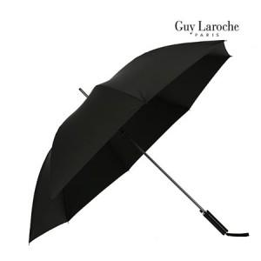

【상세/제작정보】 | * 칼라인쇄는 문의바랍니다

【인쇄/포장옵션】 | 실크, 풀칼라, 원단 / 포장불가능

【공급단가】 | 수량 | 100~ | 300~ | 500~ | 1,000~ | 3,000~
*VAT별도 | 단가 | 15,100원 | 14,400원 | 14,200원 | 13,900원 | 13,800원

【상품 URL】 | https://dev.easy1.co.kr:443/src/goods_detail.php?gdno=31096

